cal_1
Time | MEX | Crec. | Decrec. | USA
1960-Q2 | 0.998135 | 0.998135 |  | -0.539387
1960-Q3 | 0.993701 | 0.993701 |  | 0.489275
1960-Q4 | 0.989300 | 0.989300 |  | -1.283434
1961-Q1 | 0.973395 | 0.973395 |  | 0.675029
1961-Q2 | 0.954347 | 0.954347 |  | 1.697479
1961-Q3 | 1.007542 | 1.007542 |  | 1.919639
1961-Q4 | 1.057329 | 1.057329 |  | 1.961109
1962-Q1 | 1.038747 | 1.038747 |  | 1.783599
1962-Q2 | 1.018640 | 1.018640 |  | 0.903672
1962-Q3 | 1.402494 | 1.402494 |  | 1.228508
1962-Q4 | 1.791420 | 1.791420 |  | 0.328861
1963-Q1 | 1.750783 | 1.750783 |  | 1.091605
1963-Q2 | 1.701509 | 1.701509 |  | 1.122124
1963-Q3 | 2.353728 | 2.353728 |  | 2.198426
1963-Q4 | 2.998675 | 2.998675 |  | 0.655596
1964-Q1 | 2.887235 | 2.887235 |  | 2.108279
1964-Q2 | 2.799082 | 2.799082 |  | 1.088705
1964-Q3 | 2.101630 | 2.101630 |  | 1.562301
1964-Q4 | 1.422457 | 1.422457 |  | 0.308893
1965-Q1 | 1.390494 | 1.390494 |  | 2.419765
1965-Q2 | 1.360647 | 1.360647 |  | 1.263271
1965-Q3 | 1.475944 | 1.475944 |  | 2.223268
1965-Q4 | 1.586577 | 1.586577 |  | 2.304043
1966-Q1 | 1.545695 | 1.545695 |  | 2.434232
1966-Q2 | 1.512979 | 1.512979 |  | 0.341617
1966-Q3 | 1.453550 | 1.453550 |  | 0.846905
1966-Q4 | 1.384758 | 1.384758 |  | 0.820372
1967-Q1 | 1.353178 | 1.353178 |  | 0.885587
1967-Q2 | 1.325623 | 1.325623 |  | 0.061271
1967-Q3 | 1.646754 | 1.646754 |  | 0.946133
1967-Q4 | 1.967176 | 1.967176 |  | 0.754020
1968-Q1 | 1.912980 | 1.912980 |  | 2.039493
1968-Q2 | 1.872519 | 1.872519 |  | 1.670809
1968-Q3 | 1.584134 | 1.584134 |  | 0.774972
1968-Q4 | 1.297967 | 1.297967 |  | 0.393303
1969-Q1 | 1.273835 | 1.273835 |  | 1.565108
1969-Q2 | 1.244561 | 1.244561 |  | 0.304007
1969-Q3 | 1.554238 | 1.554238 |  | 0.660512
1969-Q4 | 1.864179 | 1.864179 |  | -0.487685
1970-Q1 | 1.809210 | 1.809210 |  | -0.148485
1970-Q2 | 1.768314 | 1.768314 |  | 0.141920
1970-Q3 | 1.243409 | 1.243409 |  | 0.921575
1970-Q4 | 0.696790 | 0.696790 |  | -1.071644
1971-Q1 | 0.685515 | 0.685515 |  | 2.715991
1971-Q2 | 0.675916 | 0.675916 |  | 0.541112
1971-Q3 | 1.492963 | 1.492963 |  | 0.822985
1971-Q4 | 2.330250 | 2.330250 |  | 0.235779
1972-Q1 | 2.264729 | 2.264729 |  | 1.838953
1972-Q2 | 2.202760 | 2.202760 |  | 2.269760
1972-Q3 | 2.189294 | 2.189294 |  | 0.944391
1972-Q4 | 2.176627 | 2.176627 |  | 1.674461
1973-Q1 | 2.113477 | 2.113477 |  | 2.474813
1973-Q2 | 2.052157 | 2.052157 |  | 1.088651
1973-Q3 | 1.753958 | 1.753958 |  | -0.525903
1973-Q4 | 1.442038 | 1.442038 |  | 0.949225
1974-Q1 | 1.403345 | 1.403345 |  | -0.859765
1974-Q2 | 1.378937 | 1.378937 |  | 0.237677
1974-Q3 | 1.420328 | 1.420328 |  | -0.945134
1974-Q4 | 1.455294 | 1.455294 |  | -0.388141
1975-Q1 | 1.418086 | 1.418086 |  | -1.217301
1975-Q2 | 1.391313 | 1.391313 |  | 0.714544
1975-Q3 | 1.242051 | 1.242051 |  | 1.711658
1975-Q4 | 1.081194 | 1.081194 |  | 1.346508
1976-Q1 | 1.056567 | 1.056567 |  | 2.248761
1976-Q2 | 1.046903 | 1.046903 |  | 0.733696
1976-Q3 | 0.820825 | 0.820825 |  | 0.548720
1976-Q4 | 0.591004 | 0.591004 |  | 0.724846
1977-Q1 | 0.589219 | 0.589219 |  | 1.181492
1977-Q2 | 0.574541 | 0.574541 |  | 1.944109
1977-Q3 | 1.396296 | 1.396296 |  | 1.804351
1977-Q4 | 2.241386 | 2.241386 |  | 0.002187
1978-Q1 | 2.178848 | 2.178848 |  | 0.319178
1978-Q2 | 2.110730 | 2.110730 |  | 3.864251
1978-Q3 | 2.237665 | 2.237665 |  | 1.005523
1978-Q4 | 2.353971 | 2.353971 |  | 1.344146
1979-Q1 | 2.275445 | 2.275445 |  | 0.179784
1979-Q2 | 2.212040 | 2.212040 |  | 0.106929
1979-Q3 | 2.070865 | 2.070865 |  | 0.742873
1979-Q4 | 1.918081 | 1.918081 |  | 0.250074
1980-Q1 | 2.769102 | 2.769102 |  | 0.314515
1980-Q2 | 0.652366 | 0.652366 |  | -2.060477
1980-Q3 | 2.158765 | 2.158765 |  | -0.118849
1980-Q4 | 2.895866 | 2.895866 |  | 1.864925
1981-Q1 | 2.232972 | 2.232972 |  | 1.959438
1981-Q2 | 2.591143 | 2.591143 |  | -0.741078
1981-Q3 | 0.522758 | 0.522758 |  | 1.197524
1981-Q4 | 1.791577 | 1.791577 |  | -1.089546
1982-Q1 | -1.926788 |  | -1.926788 | -1.553541
1982-Q2 | 0.152382 | 0.152382 |  | 0.456197
1982-Q3 | -0.719205 |  | -0.719205 | -0.382295
1982-Q4 | -2.194229 |  | -2.194229 | 0.039942
1983-Q1 | -0.739376 |  | -0.739376 | 1.317854
1983-Q2 | -2.010715 |  | -2.010715 | 2.275605
1983-Q3 | 0.830143 | 0.830143 |  | 1.999069
1983-Q4 | 1.150446 | 1.150446 |  | 2.086219
1984-Q1 | 2.760114 | 2.760114 |  | 1.954770
1984-Q2 | -1.471891 |  | -1.471891 | 1.727791
1984-Q3 | 2.421555 | 2.421555 |  | 0.964064
1984-Q4 | -0.881230 |  | -0.881230 | 0.820863
1985-Q1 | 1.829112 | 1.829112 |  | 0.969087
1985-Q2 | -0.086641 |  | -0.086641 | 0.880455
1985-Q3 | 0.625405 | 0.625405 |  | 1.527124
1985-Q4 | -0.271497 |  | -0.271497 | 0.743292
1986-Q1 | -1.928239 |  | -1.928239 | 0.933504
1986-Q2 | -0.373520 |  | -0.373520 | 0.450384
1986-Q3 | -1.898209 |  | -1.898209 | 0.957032
1986-Q4 | -0.273023 |  | -0.273023 | 0.537076
1987-Q1 | 0.597476 | 0.597476 |  | 0.745171
1987-Q2 | 2.736231 | 2.736231 |  | 1.078898
1987-Q3 | 0.107061 | 0.107061 |  | 0.867612
1987-Q4 | 1.208327 | 1.208327 |  | 1.717053
1988-Q1 | -0.675506 |  | -0.675506 | 0.516626
1988-Q2 | -0.320853 |  | -0.320853 | 1.313867
1988-Q3 | 0.123422 | 0.123422 |  | 0.585929
1988-Q4 | 1.992231 | 1.992231 |  | 1.332496
1989-Q1 | 1.873678 | 1.873678 |  | 1.016602
1989-Q2 | 0.038206 | 0.038206 |  | 0.763269
1989-Q3 | 1.864124 | 1.864124 |  | 0.740881
1989-Q4 | -0.881772 |  | -0.881772 | 0.197047
1990-Q1 | 2.174245 | 2.174245 |  | 1.092790
1990-Q2 | 2.169802 | 2.169802 |  | 0.362908
1990-Q3 | 1.364137 | 1.364137 |  | 0.066523
1990-Q4 | 1.270954 | 1.270954 |  | -0.910379
1991-Q1 | 0.275608 | 0.275608 |  | -0.467844
1991-Q2 | 1.530226 | 1.530226 |  | 0.779719
1991-Q3 | 0.185943 | 0.185943 |  | 0.505297
1991-Q4 | 1.806169 | 1.806169 |  | 0.348499
1992-Q1 | -0.008741 |  | -0.008741 | 1.197052
1992-Q2 | 1.639826 | 1.639826 |  | 1.084353
1992-Q3 | 0.928578 | 0.928578 |  | 0.988272
1992-Q4 | 0.083307 | 0.083307 |  | 1.043165
1993-Q1 | -0.043912 |  | -0.043912 | 0.167400
1993-Q2 | 0.261929 | 0.261929 |  | 0.582420
1993-Q3 | 1.073712 | 1.073712 |  | 0.477315
1993-Q4 | 1.262444 | 1.262444 |  | 1.360113
1994-Q1 | 1.036671 | 1.036671 |  | 0.970216
1994-Q2 | 2.095809 | 2.095809 |  | 1.355046
1994-Q3 | 0.814007 | 0.814007 |  | 0.584515
1994-Q4 | 1.113945 | 1.113945 |  | 1.145524
1995-Q1 | -5.743085 |  | -5.743085 | 0.354756
1995-Q2 | -4.900146 |  | -4.900146 | 0.298341
1995-Q3 | 1.948702 | 1.948702 |  | 0.850678
1995-Q4 | 1.857649 | 1.857649 |  | 0.679021
1996-Q1 | 2.539348 | 2.539348 |  | 0.748947
1996-Q2 | 1.462538 | 1.462538 |  | 1.667847
1996-Q3 | 1.755773 | 1.755773 |  | 0.896991
1996-Q4 | 2.943873 | 2.943873 |  | 1.038382
1997-Q1 | 0.172805 | 0.172805 |  | 0.645564
1997-Q2 | 2.316314 | 2.316314 |  | 1.662001
1997-Q3 | 1.944402 | 1.944402 |  | 1.250848
1997-Q4 | 2.413410 | 2.413410 |  | 0.858817
1998-Q1 | 0.954996 | 0.954996 |  | 0.999480
1998-Q2 | 0.731234 | 0.731234 |  | 0.925807
1998-Q3 | 0.457067 | 0.457067 |  | 1.252567
1998-Q4 | 0.155391 | 0.155391 |  | 1.615880
1999-Q1 | 1.088921 | 1.088921 |  | 0.946472
1999-Q2 | 0.575075 | 0.575075 |  | 0.769159
1999-Q3 | 0.810945 | 0.810945 |  | 1.309665
1999-Q4 | 1.036010 | 1.036010 |  | 1.699585
2000-Q1 | 1.840244 | 1.840244 |  | 0.361760
2000-Q2 | 1.608873 | 1.608873 |  | 1.831165
2000-Q3 | 0.780444 | 0.780444 |  | 0.133555
2000-Q4 | -0.663716 |  | -0.663716 | 0.622890
2001-Q1 | 0.121482 | 0.121482 |  | -0.285178
2001-Q2 | -0.606785 |  | -0.606785 | 0.584556
2001-Q3 | 0.027285 | 0.027285 |  | -0.415038
2001-Q4 | -0.472011 |  | -0.472011 | 0.272371
2002-Q1 | -0.615506 |  | -0.615506 | 0.874514
2002-Q2 | 0.864607 | 0.864607 |  | 0.605733
2002-Q3 | 0.681238 | 0.681238 |  | 0.444571
2002-Q4 | 0.311089 | 0.311089 |  | 0.154823
2003-Q1 | 0.264789 | 0.264789 |  | 0.554767
2003-Q2 | 0.198985 | 0.198985 |  | 0.860260
2003-Q3 | -0.006945 |  | -0.006945 | 1.698209
2003-Q4 | 1.043690 | 1.043690 |  | 1.148167
2004-Q1 | 1.272014 | 1.272014 |  | 0.533747
2004-Q2 | 1.694799 | 1.694799 |  | 0.762076
2004-Q3 | -0.135029 |  | -0.135029 | 0.945328
2004-Q4 | 1.228053 | 1.228053 |  | 1.001674
2005-Q1 | 0.170365 | 0.170365 |  | 1.106964
2005-Q2 | 0.298623 | 0.298623 |  | 0.461561
2005-Q3 | 0.918039 | 0.918039 |  | 0.891334
2005-Q4 | 1.583601 | 1.583601 |  | 0.631463
2006-Q1 | 1.760970 | 1.760970 |  | 1.330287
2006-Q2 | 0.986874 | 0.986874 |  | 0.233700
2006-Q3 | 0.308589 | 0.308589 |  | 0.154633
2006-Q4 | 0.215843 | 0.215843 |  | 0.851865
2007-Q1 | 0.709629 | 0.709629 |  | 0.235493
2007-Q2 | 0.767623 | 0.767623 |  | 0.572872
2007-Q3 | 0.625814 | 0.625814 |  | 0.543271
2007-Q4 | 0.400801 | 0.400801 |  | 0.607842
2008-Q1 | -0.329942 |  | -0.329942 | -0.574700
2008-Q2 | 0.890187 | 0.890187 |  | 0.516387
2008-Q3 | 0.292414 | 0.292414 |  | -0.541356
2008-Q4 | -1.591005 |  | -1.591005 | -2.163811
2009-Q1 | -5.088468 |  | -5.088468 | -1.122695
2009-Q2 | -1.530489 |  | -1.530489 | -0.143990
2009-Q3 | 3.246866 | 3.246866 |  | 0.364111
2009-Q4 | 1.733806 | 1.733806 |  | 1.098384
2010-Q1 | 1.083922 | 1.083922 |  | 0.384780
2010-Q2 | 1.034537 | 1.034537 |  | 0.922028
2010-Q3 | 0.910123 | 0.910123 |  | 0.737211
2010-Q4 | 0.833490 | 0.833490 |  | 0.501903
2011-Q1 | 0.812215 | 0.812215 |  | -0.240441
2011-Q2 | 0.439066 | 0.439066 |  | 0.714973
2011-Q3 | 1.925637 | 1.925637 |  | -0.027779
2011-Q4 | 0.714354 | 0.714354 |  | 1.159285
2012-Q1 | 0.563197 | 0.563197 |  | 0.782993
2012-Q2 | 0.885168 | 0.885168 |  | 0.430202
2012-Q3 | 0.629893 | 0.629893 |  | 0.134948
2012-Q4 | 0.842160 | 0.842160 |  | 0.113873
2013-Q1 | 0.346812 | 0.346812 |  | 0.885675
2013-Q2 | -0.693609 |  | -0.693609 | 0.123396
2013-Q3 | 0.969458 | 0.969458 |  | 0.783415
2013-Q4 | 0.545574 | 0.545574 |  | 0.798249
2014-Q1 | 0.646941 | 0.646941 |  | -0.282705
2014-Q2 | 1.265221 | 1.265221 |  | 1.353681
2014-Q3 | 0.375643 | 0.375643 |  | 1.220932
2014-Q4 | 1.113502 | 1.113502 |  | 0.562794
2015-Q1 | 0.550611 | 0.550611 |  | 0.784820
2015-Q2 | 1.036955 | 1.036955 |  | 0.741360
2015-Q3 | 1.213365 | 1.213365 |  | 0.330657
2015-Q4 | -0.017830 |  | -0.017830 | 0.032525
2016-Q1 | 0.603923 | 0.603923 |  | 0.503392
2016-Q2 | 0.438528 | 0.438528 |  | 0.470347
2016-Q3 | 1.102054 | 1.102054 |  | 0.542291
2016-Q4 | 1.134400 | 1.134400 |  | 0.502716 | Momentos muestrales | México | US
2017-Q1 | 0.480111 | 0.480111 |  | 0.566785 | Media | 0.9066
2017-Q2 | 0.328031 | 0.328031 |  | 0.534397 | Desv. Estándar | 1.2248
2017-Q3 | -0.314803 |  | -0.314803 | 0.790798
2017-Q4 | 1.177617 | 1.177617 |  | 0.874862 | La media de crecmiento de México cada trimestre es de 0.9066%
2018-Q1 | 1.328387 | 1.328387 |  | 0.631956 | Con una probabilidad del 68% y 98% los datos se econtrarán entre la media y
2018-Q2 | -0.248940 |  | -0.248940 | 0.867116 | 1 y 3 desviaciones hacia arriba y hacia abajo
2018-Q3 | 0.305720 | 0.305720 |  | 0.723648 |  | Lim, inferior | Lim superior
2018-Q4 | 0.064430 | 0.064430 |  | 0.271333 | 68% | -0.3183 | 2.1314
2019-Q1 | -0.126204 |  | -0.126204 | 0.765207 | 98% | -2.7679 | 4.5811
2019-Q2 | -0.102777 |  | -0.102777 | 0.499697
2019-Q3 | -0.084486 |  | -0.084486 | 0.521779
2019-Q4 | -0.136635 |  | -0.136635 | 0.527469
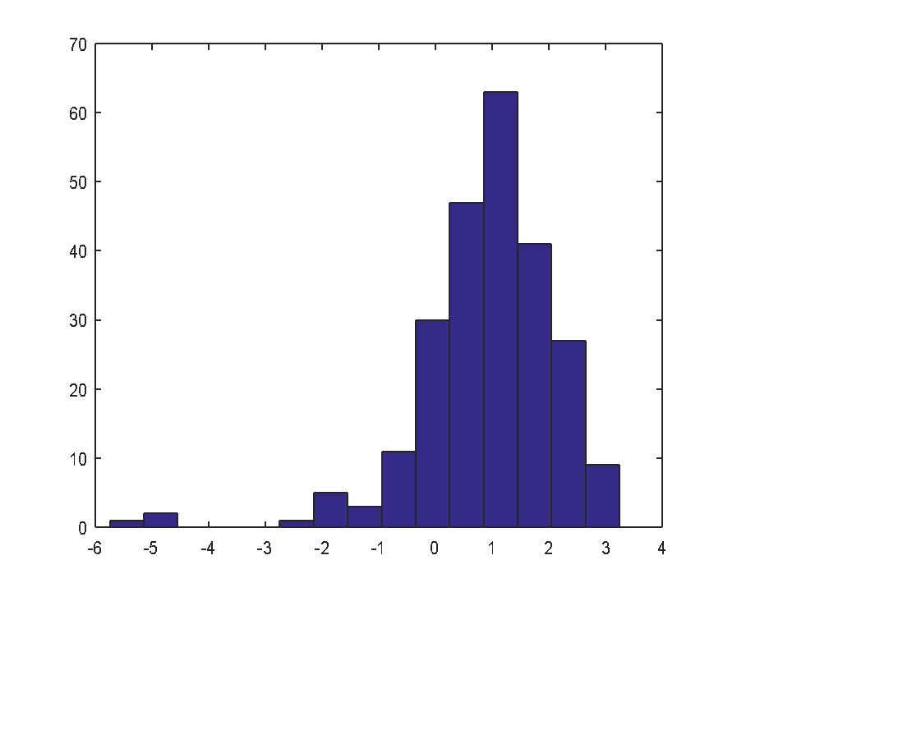
20201-Q1 | -1.240978 |  | -1.240978 | -1.272539 | Histograma con 15 clases

Momentos muestrales de cada fase | Media | desv. Est. Muestral
Crecimiento | 1.2882 | 0.7252
Decrecimiento | -1.0604 | 1.3880
Diferente media y diferente desv. Estándar muestral
más volatilidad en decrecimiento que en crecimiento.

